наличие

Детский ассортимент. Наличие товара на складе 12.02.2024 |  |  |  |  |  |  |  |  |  | 194.85 | 145.23
Заказчик
Транспортная компания
Заказ от
Комментарий
Страна производителя | Бренд | Описание | Фото позиции | Наименование модели/артикул/цвет | Комментарий | Размерный ряд (наличие на складе) | Цена без НДС | Заказ шт вводим необходимое кол-во | Сумма заказа
Россия | Santini | 95% хлопок 5% лайкра | 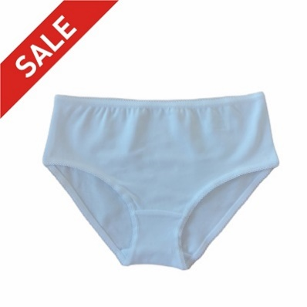 | Трусы для девочек Белый |  | нет | 70.00р. |  | 0.00р.
 |  |  |  |  |  | нет | 70.00р. |  | 0.00р.
 |  |  |  |  |  | нет | 70.00р. |  | 0.00р.
 |  |  |  |  |  | нет | 70.00р. |  | 0.00р.
 |  |  |  |  |  | 122 | 70.00р. |  | 0.00р.
 |  |  |  |  |  | нет | 70.00р. |  | 0.00р.
 |  |  |  |  | Итого |  |  | 0 | 0.00р.
Россия | Santini | 95% хлопок 5% лайкра | 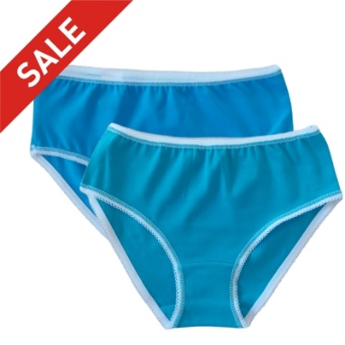 | Трусы для девочек Бирюза |  | нет | 70.00р. |  | 0.00р.
 |  |  |  |  |  | нет | 70.00р. |  | 0.00р.
 |  |  |  |  |  | 110 | 70.00р. |  | 0.00р.
 |  |  |  |  |  | нет | 70.00р. |  | 0.00р.
 |  |  |  |  |  | нет | 70.00р. |  | 0.00р.
 |  |  |  |  |  | нет | 70.00р. |  | 0.00р.
 |  |  |  |  | Итого |  |  | 0 | 0.00р.
Россия | Santini | 95% хлопок 5% лайкра | 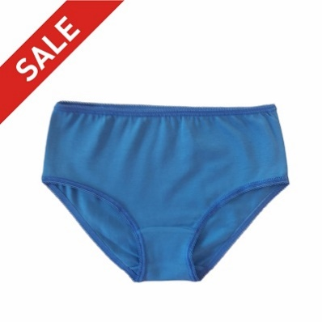 | Трусы для девочек Индиго джинс |  | нет | 70.00р. |  | 0.00р.
 |  |  |  |  |  | нет | 70.00р. |  | 0.00р.
 |  |  |  |  |  | нет | 70.00р. |  | 0.00р.
 |  |  |  |  |  | нет | 70.00р. |  | 0.00р.
 |  |  |  |  |  | нет | 70.00р. |  | 0.00р.
 |  |  |  |  |  | нет | 70.00р. |  | 0.00р.
 |  |  |  |  | Итого |  |  | 0 | 0.00р.
Россия | Santini | 95% хлопок 5% лайкра | 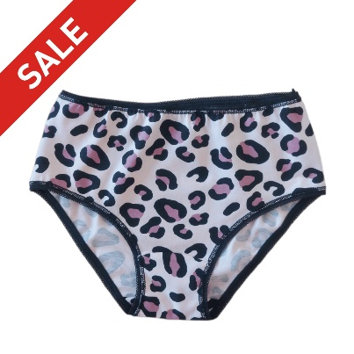 | Трусы для девочек Леопард |  | нет | 70.00р. |  | 0.00р.
 |  |  |  |  |  | нет | 70.00р. |  | 0.00р.
 |  |  |  |  |  | нет | 70.00р. |  | 0.00р.
 |  |  |  |  |  | нет | 70.00р. |  | 0.00р.
 |  |  |  |  |  | нет | 70.00р. |  | 0.00р.
 |  |  |  |  |  | 128 | 70.00р. |  | 0.00р.
 |  |  |  |  | Итого |  |  | 0 | 0.00р.
Россия | Santini | 95% хлопок 5% лайкра | 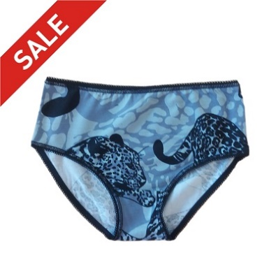 | Трусы для девочек Леопарды |  | нет | 70.00р. |  | 0.00р.
 |  |  |  |  |  | 104 | 70.00р. |  | 0.00р.
 |  |  |  |  |  | нет | 70.00р. |  | 0.00р.
 |  |  |  |  |  | нет | 70.00р. |  | 0.00р.
 |  |  |  |  |  | 122 | 70.00р. |  | 0.00р.
 |  |  |  |  |  | 128 | 70.00р. |  | 0.00р.
 |  |  |  |  | Итого |  |  | 0 | 0.00р.
Россия | Santini | 95% хлопок 5% лайкра | 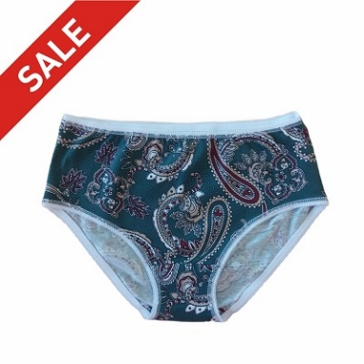 | Трусы для девочек Пейсли зеленый |  | нет | 70.00р. |  | 0.00р.
 |  |  |  |  |  | нет | 70.00р. |  | 0.00р.
 |  |  |  |  |  | нет | 70.00р. |  | 0.00р.
 |  |  |  |  |  | нет | 70.00р. |  | 0.00р.
 |  |  |  |  |  | нет | 70.00р. |  | 0.00р.
 |  |  |  |  |  | 128 | 70.00р. |  | 0.00р.
 |  |  |  |  | Итого |  |  | 0 | 0.00р.
Россия | Santini | 95% хлопок 5% лайкра | 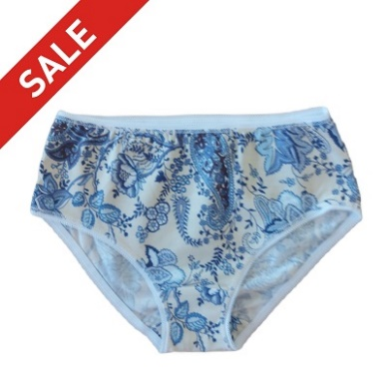 | Трусы для девочек Пейсли синий |  | нет | 70.00р. |  | 0.00р.
 |  |  |  |  |  | нет | 70.00р. |  | 0.00р.
 |  |  |  |  |  | нет | 70.00р. |  | 0.00р.
 |  |  |  |  |  | нет | 70.00р. |  | 0.00р.
 |  |  |  |  |  | нет | 70.00р. |  | 0.00р.
 |  |  |  |  |  | 128 | 70.00р. |  | 0.00р.
 |  |  |  |  | Итого |  |  | 0 | 0.00р.
Россия | Santini | 95% хлопок 5% лайкра | 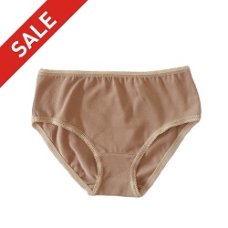 | Трусы для девочек Пыльный беж |  | нет | 70.00р. |  | 0.00р.
 |  |  |  |  |  | 110 | 70.00р. |  | 0.00р.
 |  |  |  |  |  | нет | 70.00р. |  | 0.00р.
 |  |  |  |  |  | нет | 70.00р. |  | 0.00р.
 |  |  |  |  |  | нет | 70.00р. |  | 0.00р.
 |  |  |  |  |  | нет | 70.00р. |  | 0.00р.
 |  |  |  |  | Итого |  |  | 0 | 0.00р.
Россия | Santini | 95% хлопок 5% лайкра | 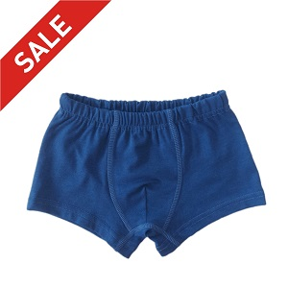 | Трусы для мальчика Боксеры индиго джинс |  | нет | 100.00р. |  | 0.00р.
 |  |  |  |  |  | нет | 100.00р. |  | 0.00р.
 |  |  |  |  |  | нет | 100.00р. |  | 0.00р.
 |  |  |  |  |  | нет | 100.00р. |  | 0.00р.
 |  |  |  |  |  | нет | 100.00р. |  | 0.00р.
 |  |  |  |  |  | нет | 100.00р. |  | 0.00р.
 |  |  |  |  | Итого |  |  | 0 | 0.00р.
Россия | Santini | 95% хлопок 5% лайкра | 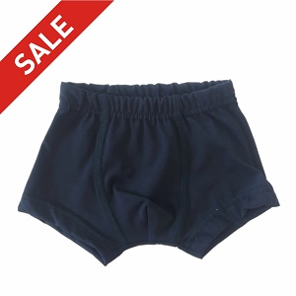 | Трусы для мальчика Боксеры черный |  | 92 | 100.00р. |  | 0.00р.
 |  |  |  |  |  | нет | 100.00р. |  | 0.00р.
 |  |  |  |  |  | 128 | 100.00р. |  | 0.00р.
 |  |  |  |  |  | нет | 100.00р. |  | 0.00р.
 |  |  |  |  |  | нет | 100.00р. |  | 0.00р.
 |  |  |  |  |  | нет | 100.00р. |  | 0.00р.
 |  |  |  |  | Итого |  |  | 0 | 0.00р.
Россия | Santini | 100% хлопок | 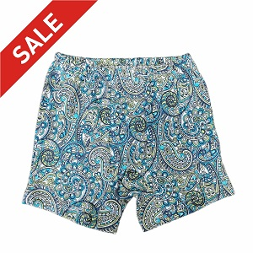 | Трусы для мальчика Семейные зеленые огурцы |  | нет | 100.00р. |  | 0.00р.
 |  |  |  |  |  | нет | 100.00р. |  | 0.00р.
 |  |  |  |  |  | нет | 100.00р. |  | 0.00р.
 |  |  |  |  |  | нет | 100.00р. |  | 0.00р.
 |  |  |  |  |  | нет | 100.00р. |  | 0.00р.
 |  |  |  |  |  | нет | 100.00р. |  | 0.00р.
 |  |  |  |  | Итого |  |  | 0 | 0.00р.
Россия | Santini | 100% хлопок | 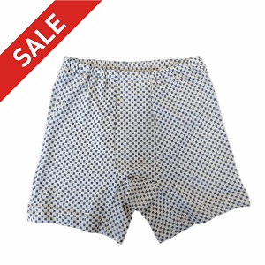 | Трусы для мальчика Семейные квадрат на бежевом |  | нет | 100.00р. |  | 0.00р.
 |  |  |  |  |  | нет | 100.00р. |  | 0.00р.
 |  |  |  |  |  | нет | 100.00р. |  | 0.00р.
 |  |  |  |  |  | нет | 100.00р. |  | 0.00р.
 |  |  |  |  |  | нет | 100.00р. |  | 0.00р.
 |  |  |  |  |  | нет | 100.00р. |  | 0.00р.
 |  |  |  |  | Итого |  |  | 0 | 0.00р.
Россия | Santini | 100 % хлопок |  | Трусы для мальчика Семейные регби |  | нет | 100.00р. |  | 0.00р.
 |  |  |  |  |  | нет | 100.00р. |  | 0.00р.
 |  |  |  |  |  | 128 | 100.00р. |  | 0.00р.
 |  |  |  |  |  | нет | 100.00р. |  | 0.00р.
 |  |  |  |  |  | нет | 100.00р. |  | 0.00р.
 |  |  |  |  |  | нет | 100.00р. |  | 0.00р.
 |  |  |  |  | Итого |  |  | 0 | 0.00р.
Россия | Santini | 100% хлопок | 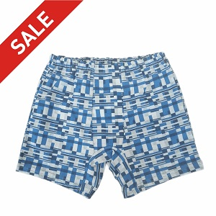 | Трусы для мальчика Семейные фигуры на сером |  | 92 | 100.00р. |  | 0.00р.
 |  |  |  |  |  | нет | 100.00р. |  | 0.00р.
 |  |  |  |  |  | нет | 100.00р. |  | 0.00р.
 |  |  |  |  |  | нет | 100.00р. |  | 0.00р.
 |  |  |  |  |  | нет | 100.00р. |  | 0.00р.
 |  |  |  |  |  | нет | 100.00р. |  | 0.00р.
 |  |  |  |  | Итого |  |  | 0 | 0.00р.
ИТОГО по позиции Детский ассортимент |  |  |  |  |  |  |  | 0 | 0.00р.

 |  |  | Наименование | сумма
 |  |  | Трусы для девочек Белый | 0.00р.
 |  |  | Трусы для девочек Бирюза | 0.00р.
 |  |  | Трусы для девочек Индиго джинс | 0.00р.
 |  |  | Трусы для девочек Леопард | 0.00р.
 |  |  | Трусы для девочек Леопарды | 0.00р.
 |  |  | #REF! | #REF!
 |  |  | Трусы для девочек Пейсли зеленый | 0.00р.
 |  |  | Трусы для девочек Пейсли синий | 0.00р.
 |  |  | Трусы для мальчика Боксеры индиго джинс | 0.00р.
 |  |  | Трусы для мальчика Боксеры черный | 0.00р.
 |  |  | Трусы для мальчика Семейные зеленые огурцы | 0.00р.
 |  |  | Трусы для мальчика Семейные квадрат на бежевом | 0.00р.
 |  |  | Трусы для мальчика Семейные регби | 0.00р.
 |  |  | Трусы для мальчика Семейные фигуры на сером | 0.00р.
 |  |  | ИТОГО по позиции Детский ассортимент | 0.00р.

